Tabele zbiorcze
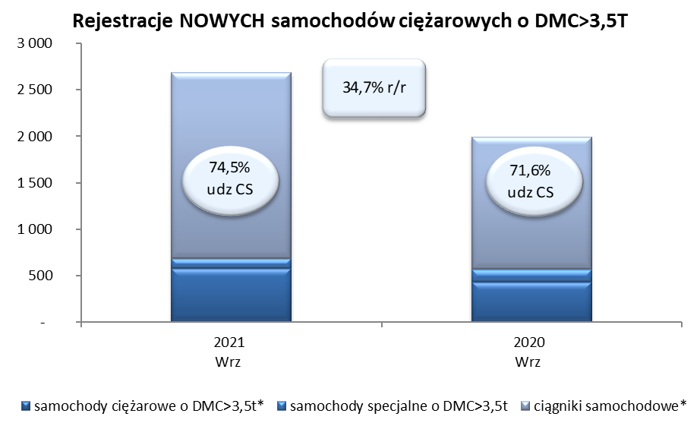
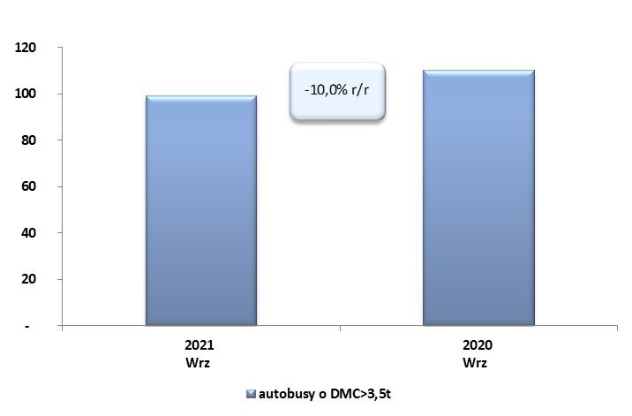
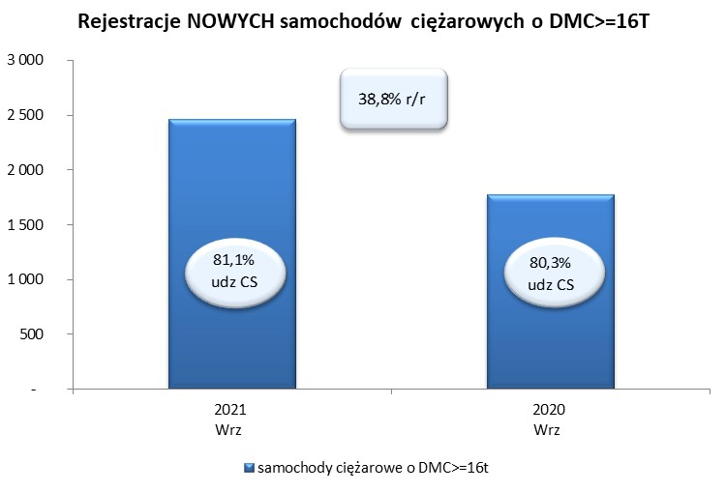
 |  |  |  |  |  | 06/10/2021
PZPM na podstawie danych CEP |  |  |  |  |  | sztuki
PIERWSZE REJESTRACJE NOWYCH POJAZDÓW UŻYTKOWYCH O DMC>3,5T
 | 2021 Wrz | 2020 Wrz | % zmiana r/r | 2021 Sty - Wrz | 2020 Sty - Wrz | % zmiana r/r
SAMOCHODY CIĘŻAROWE - RAZEM | 2,682 | 1,991 | 34.7% | 23,249 | 13,172 | 76.5%
samochody ciężarowe o DMC>3,5t* | 575 | 433 | 32.8% | 4,820 | 3,391 | 42.1%
samochody specjalne o DMC>3,5t | 110 | 133 | -17.3% | 619 | 693 | -10.7%
ciągniki samochodowe* | 1,997 | 1,425 | 40.1% | 17,810 | 9,088 | 96.0%
AUTOBUSY - RAZEM | 99 | 110 | -10.0% | 1,056 | 1,028 | 2.7%
RAZEM POJAZDY UŻYTKOWE | 2,781 | 2,101 | 32.4% | 24,305 | 14,200 | 71.2%
*/ Nie uwzgledniono rejestracji własnych marek krajowych producentów

